Indiv GF
Révéler la passion qui vous anime
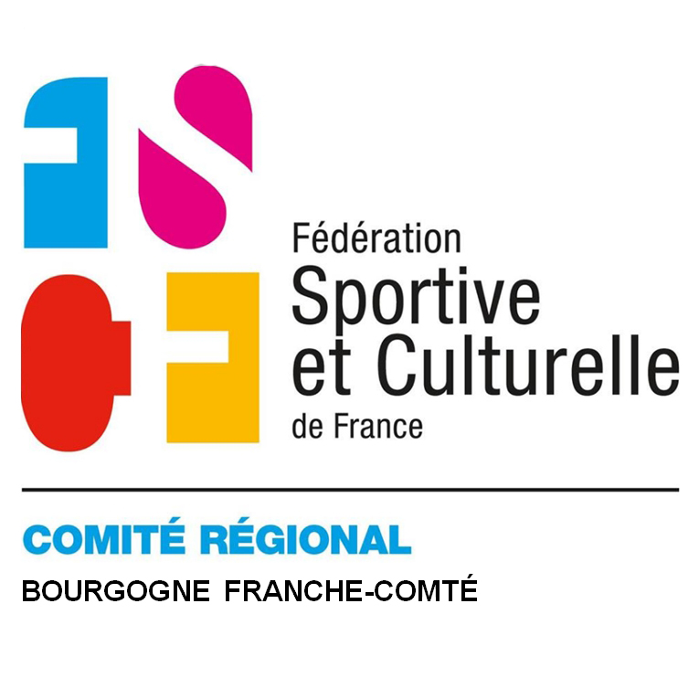
 | Région Bourgogne - Franche Comté
CHAMPIONNAT INDIVIDUEL CAT 1 FÉMININ 2024
12 mai 2024 à SELONCOURT
INSCRIPTION GYMS
Inscriptions pour le 20 MARS 2024 dernier délai
cr.competitions.gf@fscf-bfc.fr
Association Ville :
 | Utiliser les menus déroulants.

CODE ADHÉRENT | NOM | PRÉNOM | NÉE LE | Catégorie
Exemple : 2479658 | xxx | yyy | 23/02/20 ..

Forfait engagement :
6€ par gym par virement ou par carte bancaire

Correspondant pour la compétition :
Nom | Prénom | adresse mail |  | Téléphone

